Sheet1
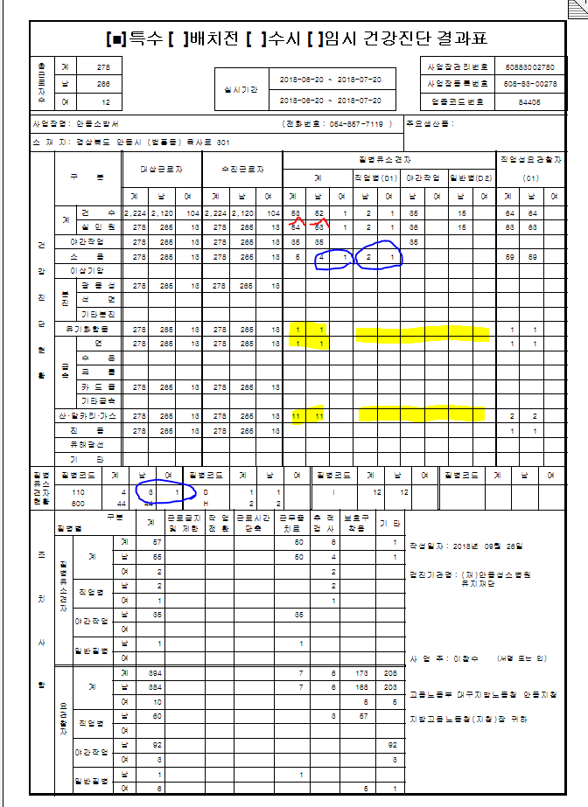

 | 합계 안맞음.

 | 같은 110 판정자인데 숫자가 다다름.

 | 합계는 있으나 각각의숫자가없음.
선 | 인원이 건수보다 많다.
 | 숫자 불일치

